Sheet1
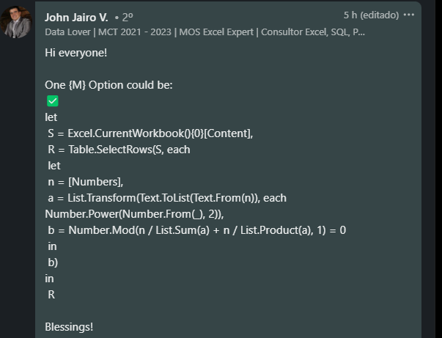
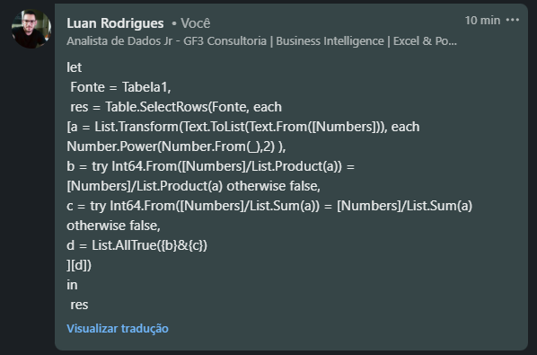
Numbers | Answer Expected
11112 | 11112
21113 | 122121216
240938 | 121111216128
122121216 | 911131213824
1903898494 | 211912113131712
121111216128
400589999532
Listar os números Insolite - Um número é Insolite se for divisível por ambos Soma do quadrado de seus dígitos E Produto do quadrado de seus dígitos Ex. 1122112 que é divisível por ambos 1^2+1^2+2^2+2^2+1^2+1^2+2^2 = 8 e =1^2*1^2*2^2*2^2*1^2*1^2*2^2 = 64
911131213824
211912113131712

